자료조사
한국소비자원, 온라인쇼핑몰 새벽배송서비스 실태조사
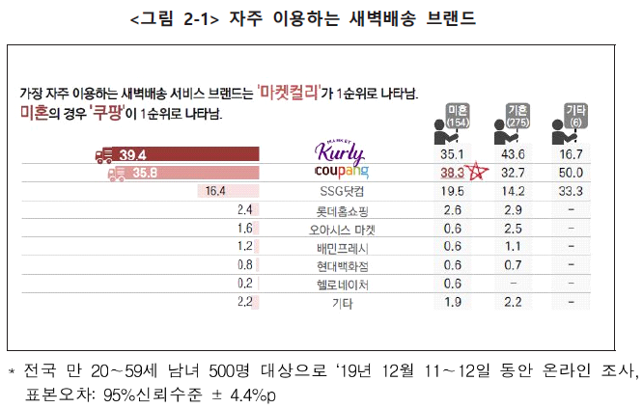
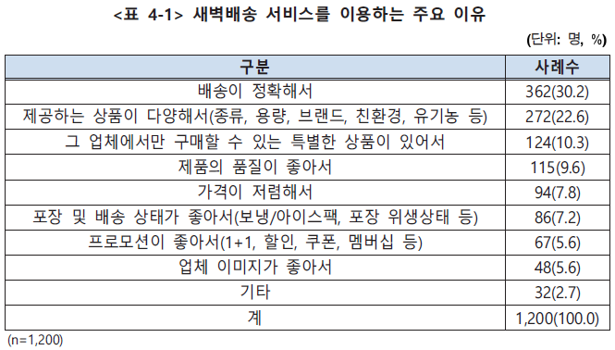
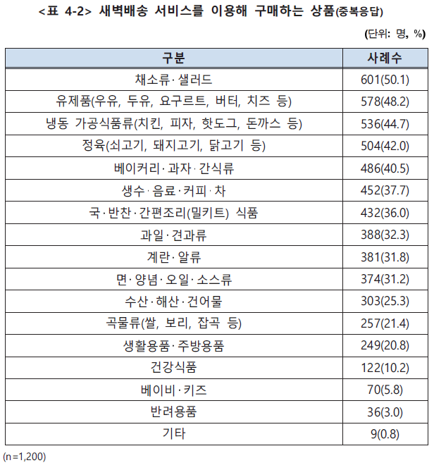
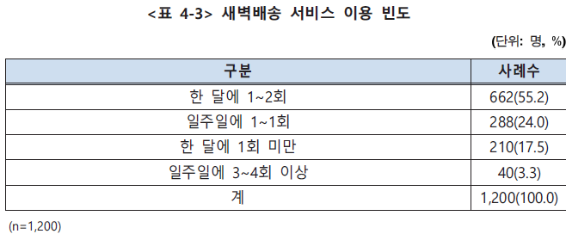

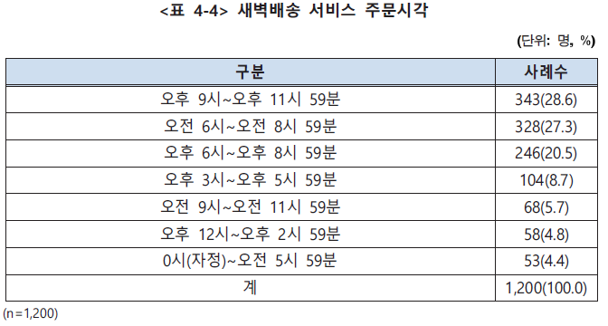
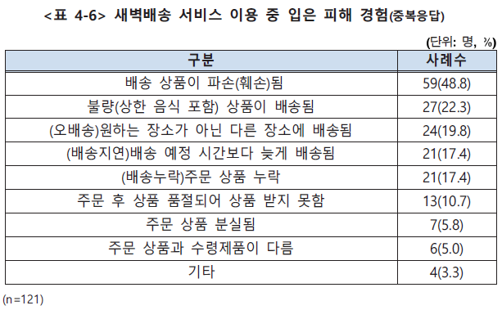

==> 비율 참조!!

통계청 KOSIS, 온라인쇼핑 동향 | 단위:10억원

탐색분석
#데이터 변경으로 현황정보 일부 변경됨
고객현황(전체) |  |  | 활성고객 주문현황:(실제 주문한 고객) |  |  |  |  |  |  |  |  |  |  |  | 품목별 주문현황:(실제 주문한 고객) |  |  |  |  |  |  |  |  |  |  |  | 월/시각/요일별 주문현황:(실제 주문한 고객) | 주문액(총) 영향요인(전체)
 | 성별 |  | 년도별 현황 |  |  |  |  |  |  |  |  |  | 품목현황(전체) |  | 품목 대분류/년도 현황 |  |  |  |  |  |  |  |  |  |  |  | 월별 주문현황 | 실제 과제 진행 시에는 연도별/품목 대분류별 상세분석 유도 예정
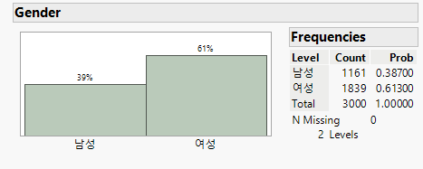
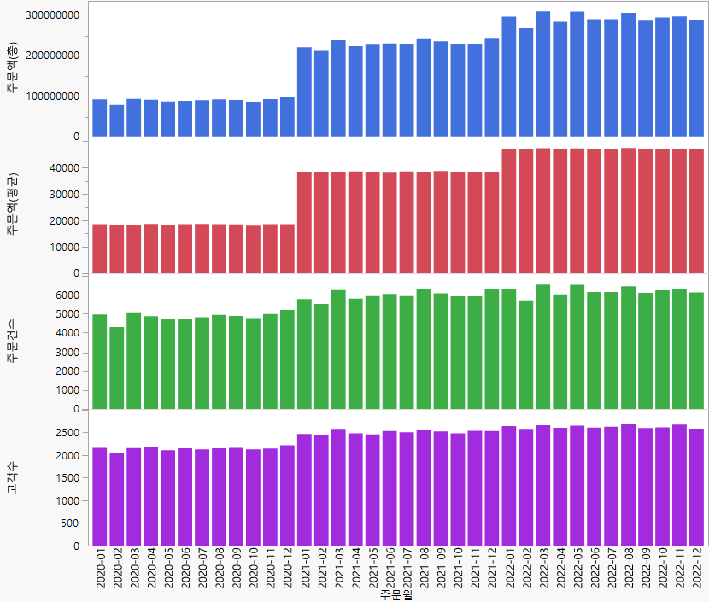
 |  |  |  | 년도 | 고객수 | 고객수 증감(%) | 주문건수 | 주문건수 증감(%) | 주문액(평균) | 주문액(평균) 증감(%) | 주문액(총) | 주문액(총) 증감(%) |  | 대분류 |  |  | 구분 | 년도 | 고객수 | 고객수 증감(%) | 주문건수 | 주문건수 증감(%) | 주문액(평균) | 주문액(평균) 증감(%) | 주문액(총) | 주문액(총) 증감(%)
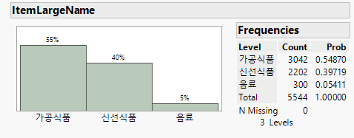
 |  |  |  | 2020 | 2,509 | - | 58,442 | - | 18,422 | - | 1,076,629,420 | - |  |  |  |  | 가공식품 | 2021 | 2,860 | - | 68,680 | - | 19,528 | - | 1,341,154,740 | - |  | 변수 | p-Value | Logworth | Cut Point | Remarks
 |  |  |  | 2021 | 2,860 | 14.0% | 71,892 | 23.0% | 38,307 | 107.9% | 2,754,002,340 | 155.8% |  |  |  |  | 가공식품 | 2022 | 3,000 | 4.9% | 73,681 | 7.3% | 27,543 | 41.0% | 2,029,406,370 | 51.3% |  | 주문건수 | 0 | 38263.07667 | 4 | 유의
 |  |  |  | 2022 | 3,000 | 4.9% | 74,754 | 4.0% | 47,061 | 22.9% | 3,517,994,510 | 27.7% |  |  |  |  | 신선식품 | 2020 | 2,509 | - | 58,442 | - | 18,422 | - | 1,076,629,420 | - |  | 주문액(평균) | 0 | 28116.661 | 7371 | 유의
 |  |  |  |  |  |  |  |  |  |  |  |  |  |  |  |  | 신선식품 | 2021 | 2,860 | 14.0% | 67,423 | 15.4% | 19,268 | 4.6% | 1,299,121,590 | 20.7% |  | 품목중분류 | 0 | 11462.37684 | 채소류,생수,축산물 | 유의
 |  |  |  | ㅁ.모든 지표(고객수,주문건수,주문액(평균),주문액(총))에서 2021년 대비 2022년의 전년 대비 증가율이 매우 미흡함. |  |  |  |  |  |  |  |  |  |  |  |  | 신선식품 | 2022 | 3,000 | 4.9% | 69,276 | 2.7% | 19,340 | 0.4% | 1,339,815,430 | 3.1% |  | 품목대분류 | 0 | 1567.95117 | 음료,신선식품 | 유의
 |  |  |  | ㅁ.고객수,주문건수 대비 주문액(평균),주문액(총) 증가율이 상대적으로 높은 이유는 품목단가가 높은 가공식품 품목이 증가했기 때문 |  |  |  |  |  |  |  |  |  |  |  |  | 음료 | 2021 | 2,851 | - | 18,555 | - | 6,129 | - | 113,726,010 | - |  | 연령대 | 0.30794317801 | 1.17784 | 60대,20대,40대,30대 | 유의
 |  |  |  |  |  |  |  |  |  |  |  |  |  |  |  |  | 음료 | 2022 | 2,998 | 5.2% | 22,610 | 21.9% | 6,580 | 7.4% | 148,772,710 | 30.8% |  | 성별 | 0.37794749316 | 0.973 | 남성 | 유의
 | 연령 |  |  |  |  |  |  |  |  |  |  |  |  |  |  |  |  |  |  |  |  |  |  |  |  |  |  | 가족수 | 0.71869371464 | 0.33032 | 3
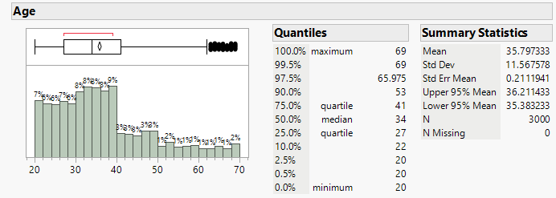
 |  |  | 성별/년도 현황 |  |  |  |  |  |  |  |  |  |  |  |  |  | ㅁ.가공식품, 음료는 2021년부터 판매 시작했으며,특히 가공식품의 주문액(평균),주문액(총) 증가율이 매우 높은데 이는 단가 높은 품목 확대 효과이며 |  |  |  |  |  |  |  |  |  |  | 회원여부 | 0.81587020432 | 0.2035 | Y
 |  |  | 구분 | 년도 | 고객수 | 고객수 증감(%) | 주문건수 | 주문건수 증감(%) | 주문액(평균) | 주문액(평균) 증감(%) | 주문액(총) | 주문액(총) 증감(%) |  | 중분류 |  |  | ㅁ.자사 주력인 신선식품의 2022년 지표는 매우 저조한 편으로 시급한 개선이 필요
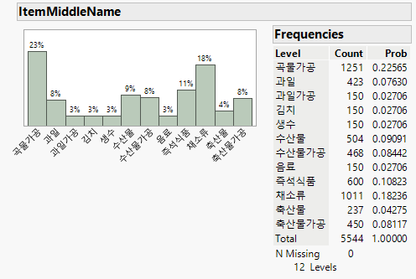
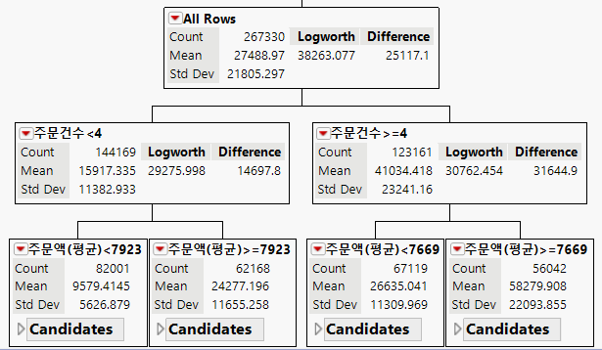
 |  |  | 남성 | 2020 | 963 | - | 22,183 | - | 18,435 | - | 408,937,020 | -
 |  |  | 남성 | 2021 | 1,090 | 13.2% | 27,295 | 23.0% | 38,318 | 107.9% | 1,045,892,300 | 155.8% |  |  |  | 구분 |  | 년도 | 고객수 | 고객수 증감(%) | 주문건수 | 주문건수 증감(%) | 주문액(평균) | 주문액(평균) 증감(%) | 주문액(총) | 주문액(총) 증감(%)
 |  |  | 남성 | 2022 | 1,148 | 5.3% | 28,648 | 5.0% | 46,988 | 22.6% | 1,346,098,460 | 28.7% |  |  |  | 가공식품 | 곡물가공 | 2021 | 2,860 | - | 56,852 | - | 12,758 | - | 725,344,210 | -
 |  |  | 여성 | 2020 | 1,546 | - | 36,259 | - | 18,415 | - | 667,692,400 | - |  |  |  | 가공식품 | 곡물가공 | 2022 | 3,000 | 4.9% | 59,102 | 4.0% | 13,338 | 4.5% | 788,274,490 | 8.7%
 |  |  | 여성 | 2021 | 1,770 | 14.5% | 44,597 | 23.0% | 38,301 | 108.0% | 1,708,110,040 | 155.8% |  |  |  | 가공식품 | 과일가공 | 2021 | 2,815 | - | 11,940 | - | 10,491 | - | 125,261,790 | -
 |  |  | 여성 | 2022 | 1,852 | 4.6% | 46,106 | 3.4% | 47,107 | 23.0% | 2,171,896,050 | 27.2% |  |  |  | 가공식품 | 과일가공 | 2022 | 2,943 | 4.5% | 12,345 | 3.4% | 10,916 | 4.1% | 134,759,860 | 7.6%
 |  |  |  |  |  |  |  |  |  |  |  |  |  |  |  | 가공식품 | 김치 | 2022 | 2,926 | - | 12,218 | - | 16,594 | - | 202,741,460 | -
 |  |  | ㅁ.고객수는 적지만 주문액(평균이)이 높았던 남성의 2022년 고객수, 주문건수 증가율은 높으나 주문액(평균)은 여성보다 낮음 |  |  |  |  |  |  |  |  |  |  |  |  | 가공식품 | 수산물가공 | 2021 | 2,860 | - | 31,384 | - | 7,787 | - | 244,372,710 | -
 |  |  |  |  |  |  |  |  |  |  |  |  |  |  |  | 가공식품 | 수산물가공 | 2022 | 3,000 | 4.9% | 32,666 | 4.1% | 8,163 | 4.8% | 266,668,880 | 9.1%
 | 연령대 |  |  |  |  |  |  |  |  |  |  |  |  |  |  | 가공식품 | 즉석식품 | 2022 | 3,000 | - | 39,079 | - | 9,446 | - | 369,123,050 | -
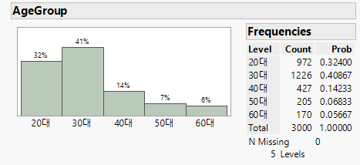
 |  |  |  |  |  |  |  |  |  |  |  |  |  |  |  | 가공식품 | 축산물가공 | 2021 | 2,860 | - | 30,394 | - | 8,099 | - | 246,176,030 | -
 |  |  | 연령대/년도 현황 |  |  |  |  |  |  |  |  |  |  |  |  | 가공식품 | 축산물가공 | 2022 | 2,999 | 4.9% | 31,347 | 3.1% | 8,544 | 5.5% | 267,838,630 | 8.8%
 |  |  | 구분 | 년도 | 고객수 | 고객수 증감(%) | 주문건수 | 주문건수 증감(%) | 주문액(평균) | 주문액(평균) 증감(%) | 주문액(총) | 주문액(총) 증감(%) |  |  |  | 신선식품 | 곡물가공 | 2020 | 1,328 | - | 1,874 | - | 5,616 | - | 10,523,970 | -
 |  |  | 20대 | 2020 | 765 | - | 17,808 | - | 18,381 | - | 327,331,550 | - |  |  |  | 신선식품 | 곡물가공 | 2021 | 1,516 | 14.2% | 2,173 | 16.0% | 5,964 | 6.2% | 12,960,580 | 23.2%
 |  |  | 20대 | 2021 | 890 | 16.3% | 22,281 | 25.1% | 37,994 | 106.7% | 846,553,860 | 158.6% | 가공식품 | P1 |  | 신선식품 | 곡물가공 | 2022 | 1,534 | 1.2% | 2,166 | -0.3% | 6,180 | 3.6% | 13,385,080 | 3.3%
 |  |  | 20대 | 2022 | 926 | 4.0% | 23,038 | 3.4% | 47,050 | 23.8% | 1,083,932,060 | 28.0% | 신선식품 | P2 |  | 신선식품 | 과일 | 2020 | 2,509 | - | 23,998 | - | 11,685 | - | 280,410,140 | -
 |  |  | 30대 | 2020 | 922 | - | 21,646 | - | 18,397 | - | 398,216,330 | - | 음료 | P3 |  | 신선식품 | 과일 | 2021 | 2,860 | 14.0% | 27,633 | 15.1% | 12,238 | 4.7% | 338,170,490 | 20.6% |  | ㅁ.자연스럽게 주문건수 많고 주문액(평균)이 높을수록 긍정적인 영향을 줌
 |  |  | 30대 | 2021 | 1,031 | 11.8% | 26,051 | 20.4% | 38,343 | 108.4% | 998,867,170 | 150.8% |  |  |  | 신선식품 | 과일 | 2022 | 3,000 | 4.9% | 27,449 | -0.7% | 12,750 | 4.2% | 349,975,160 | 3.5% | ㅁ.고객수, 주문건수는 2021년에 완만한 증가세를 보였으나 2022년에는 증가율 많이 둔화됨 | -> 주문건수, 주문액(평균)을 증가시킬 수 있는 방안 도출이 필요
 |  |  | 30대 | 2022 | 1,089 | 5.6% | 27,043 | 3.8% | 47,120 | 22.9% | 1,274,256,880 | 27.6% |  |  |  | 신선식품 | 수산물 | 2020 | 2,509 | - | 27,564 | - | 13,075 | - | 360,401,350 | - | ㅁ.2021년 주문액(평균)의 급격한 증가는 단가가 높은 가공식품(김치, 즉석식품 제외) 품목 확대 효과이며
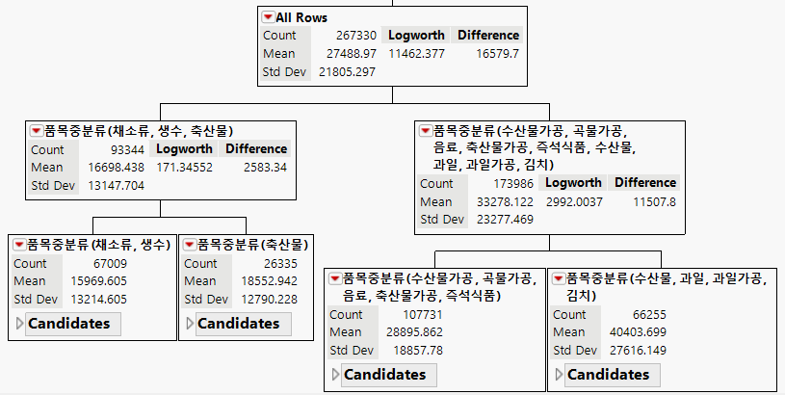
 |  |  | 40대 | 2020 | 514 | - | 11,926 | - | 18,481 | - | 220,403,870 | - |  |  |  | 신선식품 | 수산물 | 2021 | 2,859 | 13.9% | 32,011 | 16.1% | 13,613 | 4.1% | 435,751,800 | 20.9% | 2022년에는 상대적으로 단가가 높은 김치, 즉석식품 품목을 추가했지만 주문건수 증가율이 낮아 큰 효과를 보지 못함.
 | 최근 증가하고 있는 40~60대 고객 부족 |  | 40대 | 2021 | 579 | 12.6% | 14,456 | 21.2% | 38,592 | 108.8% | 557,881,350 | 153.1% |  |  |  | 신선식품 | 수산물 | 2022 | 3,000 | 4.9% | 31,819 | -0.6% | 14,126 | 3.8% | 449,475,060 | 3.1% | ㅁ.주문액(총)도 위와 동일함
 |  |  | 40대 | 2022 | 609 | 5.2% | 15,173 | 5.0% | 47,040 | 21.9% | 713,738,010 | 27.9% |  |  |  | 신선식품 | 채소류 | 2020 | 2,509 | - | 43,812 | - | 6,470 | - | 283,472,740 | -
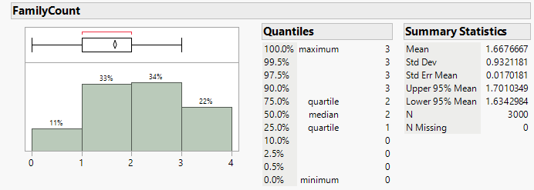
 |  |  | 50대 | 2020 | 202 | - | 4,632 | - | 18,439 | - | 85,410,080 | - |  |  |  | 신선식품 | 채소류 | 2021 | 2,860 | 14.0% | 50,283 | 14.8% | 6,794 | 5.0% | 341,629,530 | 20.5%
 |  |  | 50대 | 2021 | 235 | 16.3% | 5,971 | 28.9% | 38,664 | 109.7% | 230,859,800 | 170.3% |  |  |  | 신선식품 | 채소류 | 2022 | 3,000 | 4.9% | 50,577 | 0.6% | 6,936 | 2.1% | 350,818,800 | 2.7%
 |  |  | 50대 | 2022 | 246 | 4.7% | 6,306 | 5.6% | 47,052 | 21.7% | 296,709,830 | 28.5% |  |  |  | 신선식품 | 축산물 | 2020 | 2,501 | - | 14,787 | - | 9,591 | - | 141,821,220 | - | 시각대별 주문현황
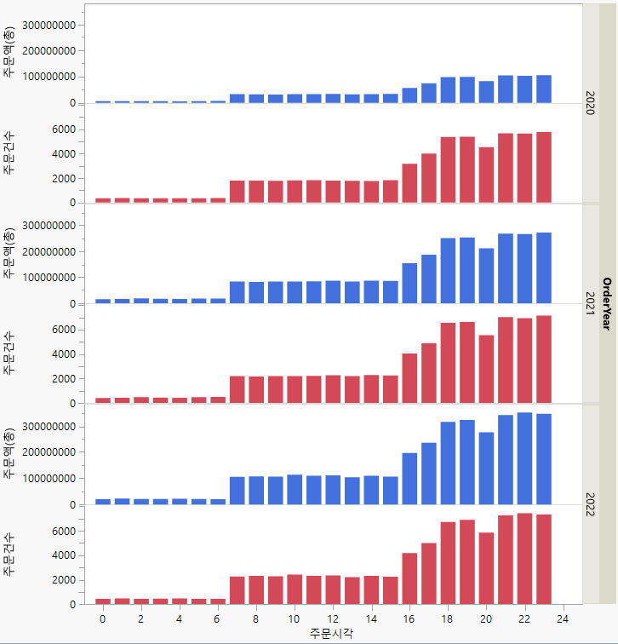
 |  |  | 60대 | 2020 | 106 | - | 2,430 | - | 18,629 | - | 45,267,590 | - |  |  |  | 신선식품 | 축산물 | 2021 | 2,850 | 14.0% | 17,134 | 15.9% | 9,957 | 3.8% | 170,609,190 | 20.3%
 |  |  | 60대 | 2021 | 125 | 17.9% | 3,133 | 28.9% | 38,251 | 105.3% | 119,840,160 | 164.7% |  |  |  | 신선식품 | 축산물 | 2022 | 2,992 | 5.0% | 16,944 | -1.1% | 10,397 | 4.4% | 176,161,330 | 3.3%
 |  |  | 60대 | 2022 | 130 | 4.0% | 3,194 | 1.9% | 46,762 | 22.3% | 149,357,730 | 24.6% |  |  |  | 음료 | 생수 | 2021 | 2,771 | - | 10,045 | - | 4,075 | - | 40,936,180 | -
 |  |  |  |  |  |  |  |  |  |  |  |  |  |  |  | 음료 | 생수 | 2022 | 2,941 | 6.1% | 12,379 | 23.2% | 4,302 | 5.6% | 53,250,030 | 30.1%
 |  |  | ㅁ.20~30대 고객 비중이 높으나 고객수 증가율 대비 주문건수 증가율이 미흡하며 비중은 적지만 60대의 주문건수 증가율은 심각한 상황임 |  |  |  |  |  |  |  |  |  |  |  |  | 음료 | 음료 | 2021 | 2,751 | - | 9,779 | - | 7,443 | - | 72,789,830 | -
 |  |  |  |  |  |  |  |  |  |  |  |  |  |  |  | 음료 | 음료 | 2022 | 2,949 | 7.2% | 12,096 | 23.7% | 7,897 | 6.1% | 95,522,680 | 31.2%

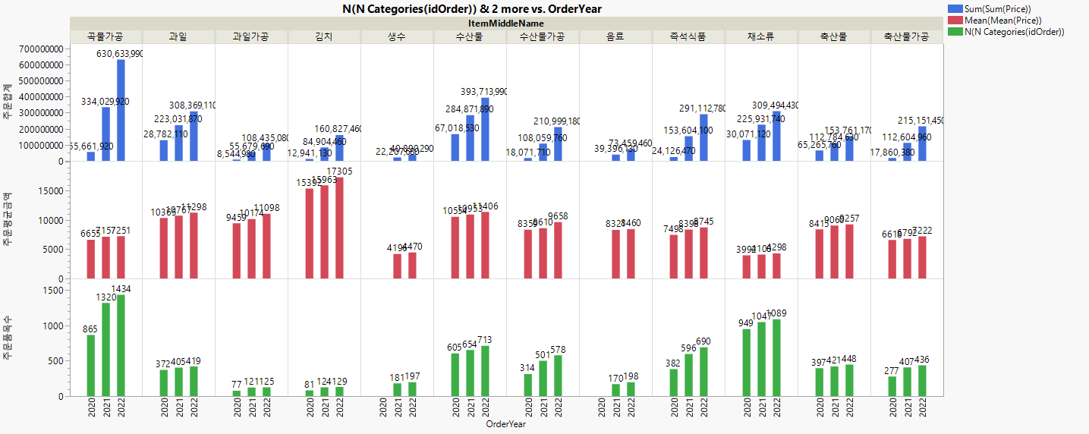
 | 회원가입
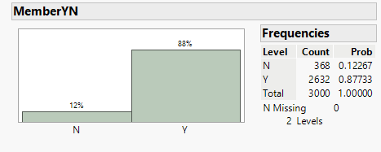

 |  |  |  |  |  |  |  |  |  |  |  |  |  |  |  |  |  |  |  |  |  |  |  |  |  |  |  | ㅁ.단가가 낮은 채소류, 생수는 주문액(총)에 부정(-)의 영향이, 수산물,과일,김치 등 상대적으로 단가가 높은 품목이 긍정 영향이 강함
 |  |  |  |  |  |  |  |  |  |  |  |  |  |  |  |  |  |  |  |  |  |  |  |  |  |  |  | --> 장바구니 분석 등을 통해 최적 품목 조합을 발견하여 추천 및 마케팅 방안 도출이 필요

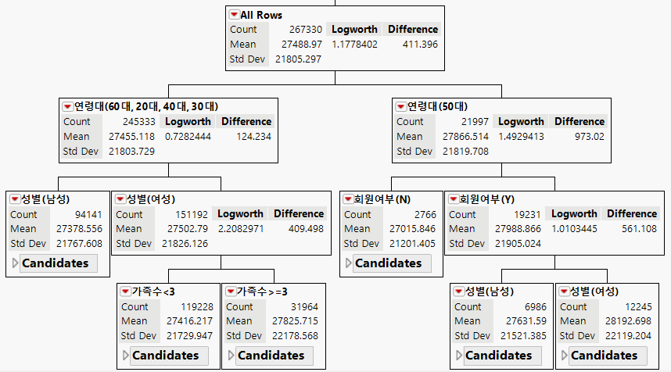
 | 회원 미가입 12%

 |  |  |  |  |  |  |  |  |  |  |  |  |  |  |  |  |  |  |  |  |  |  |  |  |  |  | ㅁ.16시 이후 주문이 급증하고 21~23시대 주문이 가장 많으며 00~06시 사이는 매우 적음
 |  |  |  |  |  |  |  |  |  |  |  |  |  |  |  | 가공식품은 곡물가공, 즉석식품, 축산물가공, 신선식품은 과일, 수산물, 채소 품목의 주문합계금액이 많고 증가율도 높음
 |  |  |  |  |  |  |  |  |  |  |  |  |  |  |  | 곡물가공, 즉석식품은 주문평균금액은 낮으나 주문 품목수가 매우 많고, 김치는 주문품목수는 적으나 평균금액이 매우 높음

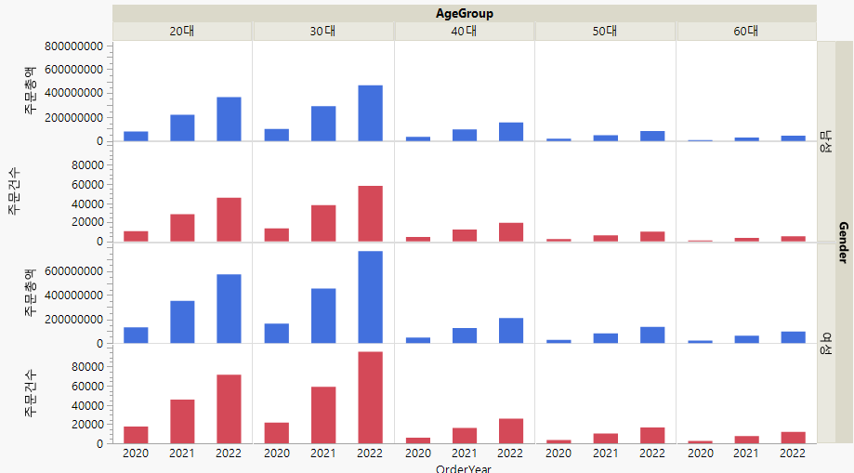
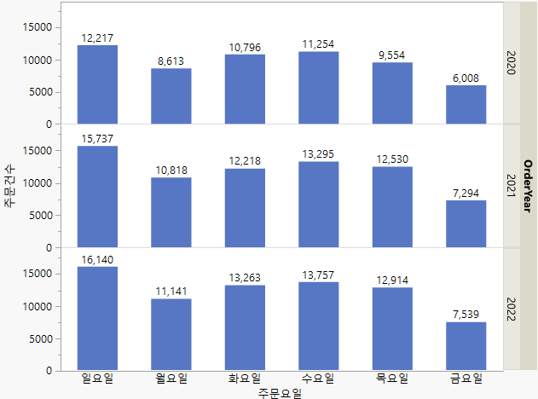
 |  |  |  |  |  |  |  |  |  |  |  |  |  |  |  |  |  |  |  |  |  |  |  |  |  |  | 요일별 주문현황
 |  |  |  |  |  |  |  |  |  |  |  |  |  |  |  |  |  |  |  |  |  |  |  |  |  |  |  | ㅁ.고객수가 적은 50대, 여성, 가족수 많은 경우 주문액(총)에 긍정 영향이 있음(매우 강하지는 않음)
 |  |  |  |  |  |  |  |  |  |  |  |  |  |  |  |  |  |  |  |  |  |  |  |  |  |  |  | -> 고객 세분화(RFM 등) 이용하여 특성별 맞춤 방안 도출이 필요

 |  | 연도별 신규/활성 주문고객 증가율이 감소하여 매출 증가에 기여하지 못함

 |  |  |  |  |  |  |  |  |  |  |  |  |  |  |  |  |  |  |  |  |  |  |  |  |  |  | ㅁ.일요일(월요일 배송)-수요일-화요일-목요일 순으로 주문이 줄어들며, 주말배송이 불가하여 금요일 20시~토요일은 주문이 안됨

 |  | 주요 고객층은 20,30대로 주문건수/총액이 매우 높고 년도별 증감율도 높으나 2022년도 증감율이 2021년 대비 낮음

